Data
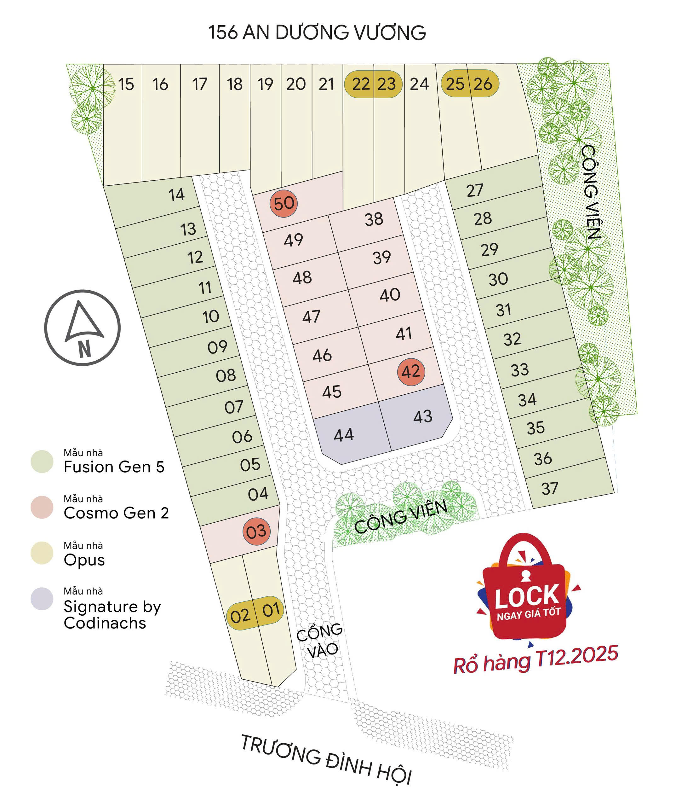
Data_Product_List
update đến ngày | 24/6/2026

Lô đất | Mẫu nhà | DT đất theo GCN (m2) | DT sàn GPXD (m2) | Kích thước lô đất ( theo sơ đồ phân lô) | DT hầm GPXD (m2) | Hướng nhà | Chủ nhà | Mobile | Địa chỉ | Biển số nhà | Follow-up | Deal Notes
1 | Office 1 | 67.3 | 472.53 | 3.33m (mặt tiền) x 17.57m x 15.67m x 4.29m | 58.48 | Nam ( Tây Tứ Mệnh)
2 | Office 1 | 62.9 | 396.07 | 4.01m (mặt tiền) x 15.67m x 15.47m x 4.29m | 54.65 | Nam ( Tây Tứ Mệnh)
3 | Cosmo v2 | 49 | 211 | 5.00m (mặt tiền) x 8.99m x 10.76m x 4.29m |  | Đông - Đông Nam (Đông Tứ Mệnh) |  |  |  | 198/1 Trương Đình Hội, P16, Q8
4 | Fusion Gen 5 v2 | 42.9 | 211.4 | 4.00m (mặt tiền) x 10.76m x 10.81m x 4.01m |  | Đông - Đông Nam (Đông Tứ Mệnh) |  |  |  | 198/3 Trương Đình Hội, P16, Q8
5 | Fusion Gen 5 v2 | 43.1 | 213.7 | 4.00m (mặt tiền) x 10.81m x 10.91m x 4.03m |  | Đông - Đông Nam (Đông Tứ Mệnh) |  |  |  | 198/5 Trương Đinh Hội, P16, Q8
6 | Fusion Gen 5 v2 | 43.3 | 213.41 | 4.00m (mặt tiền) x 10.91m x 10.94m x 4.02m |  | Đông - Đông Nam (Đông Tứ Mệnh) |  |  |  | 198/7 Trương Đình Hội, P16, Q8
7 | Fusion Gen 5 v2 | 43.5 | 214.21 | 4.00m (mặt tiền) x 10.94m x 10.97m x 4.03m |  | Đông - Đông Nam (Đông Tứ Mệnh) |  |  |  | 198/9 Trương Đình Hội, P16, Q8
8 | Fusion Gen 5 v2 | 43.8 | 215.61 | 4.00m (mặt tiền) x 10.97m x 11.00m x 4.04m |  | Đông - Đông Nam (Đông Tứ Mệnh) |  |  |  | 198/11 Trương Đình Hội, P16, Q8
9 | Fusion Gen 5 v2 | 43.9 | 216.18 | 4.00m (mặt tiền) x 11.00m x 11.03m x 4.03m |  | Đông - Đông Nam (Đông Tứ Mệnh) |  |  |  | 198/13 Trương Đình Hội, P16, Q8
10 | Fusion Gen 5 v2 | 44.2 | 217.33 | 4.00m (mặt tiền) x 11.03m x 11.08m x 4.04m |  | Đông - Đông Nam (Đông Tứ Mệnh) |  |  |  | 198/15 Trương Đình Hội, P16, Q8
11 | Fusion Gen 5 v2 | 44.4 | 219.81 | 4.00m (mặt tiền) x 11.08m x 11.16m x 4.05m |  | Đông - Đông Nam (Đông Tứ Mệnh) |  |  |  | 198/17 Trương Đình Hội, P16, Q8
12 | Fusion Gen 5 v2 | 44.6 | 220.72 | 4.00m (mặt tiền) x 11.16m x 11.18m x 4.03m |  | Đông - Đông Nam (Đông Tứ Mệnh) |  |  |  | 198/19 Trương Đình Hội, P16, Q8
13 | Fusion Gen 4 v4 | 44.8 | 190.02 | 4.00m (mặt tiền) x 11.18m x 11.21m x 4.05m |  | Đông - Đông Nam (Đông Tứ Mệnh) |  |  |  | 198/21 Trương Đình Hội, P16, Q8
14 | Cosmo Gen 2 | 54.7 | 245.86 | 5.74m (mặt tiền góc) x 11.21m x 11.81m x 4.07m |  | Đông - Đông Nam (Đông Tứ Mệnh) |  |  |  | 198/23 Trương Đình Hội, P16, Q8
15 | Opus v3 | 77.5 | 349.09 | 5.00m (mặt tiền đường lớn) x 15.77m x 15.21m x 5.03m |  | Bắc ( Đông tứ trạch) |  |  |  | 46 đường 156 An Dương Vương, P16, Q8
16 | Opus v3 | 74.7 | 345.01 | 5.00m (mặt tiền đường lớn) x 15.21m x 14.65m x 5.03m |  | Bắc ( Đông tứ trạch) |  |  |  | 44 đường 156 An Dương Vương, P16, Q8
17 | Opus v3 | 71.9 | 335.23 | 5.00m (mặt tiền đường lớn) x 14.65m x 14.10m x 5.03m |  | Bắc ( Đông tứ trạch) |  |  |  | 42 đường 156 An Dương Vương, P16, Q8
18 | Opus v3 | 55.4 | 263.5 | 4.00m (mặt tiền đường lớn) x 14.10m x 13.68m x 4.02m |  | Bắc ( Đông tứ trạch) |  |  |  | 40 đường 156 An Dương Vương, P16, Q8
19 | Cashmere | 65.9 | 294.26 | 4.00m (mặt tiền đường lớn) x 13.68m x 15.99m x 5.80m (cạnh đáy thắt vát) |  | Bắc ( Đông tứ trạch) |  |  |  | 38 đường 156 An Dương Vương, P16, Q8
20 | Opus v3 | 61.8 | 274.06 | 4.14m (mặt tiền) x 15.99m x 14.91m x 4.14m |  | Bắc ( Đông tứ trạch) |  |  |  | 36 đường số 156 An Dương Vương, P16, Q8
21 | Opus v3 | 57.5 | 271.63 | 4.00m (mặt tiền đường lớn) x 14.91m x 13.95m x 4.14m |  | Bắc ( Đông tứ trạch) |  |  |  | 34 đường 156 An Dương Vương, P16, Q8
22 | Cashmere | 73.8 | 334.92 | 4.14m (mặt tiền) x 13.95m x 17.84m x 4.14m |  | Bắc ( Đông tứ trạch) |  |  |  | 32 đường 156 An Dương Vương, P16, Q8
23 | Cashmere | 69.6 | 313.84 | 4.00m (mặt tiền đường lớn) x 17.84m x 15.85m x 5.47m |  | Bắc ( Đông tứ trạch)
24 | Opus v3 | 73.5 | 351.2 | 4.14m (mặt tiền) x 15.85m x 15.08m x 5.47m |  | Bắc ( Đông tứ trạch)
25 | Office 2 | 64.5 | 358.46 | 4.00m (mặt tiền đường lớn) x 15.08m x 13.88m x 5.00m | 59.58 | Bắc ( Đông tứ trạch)
26 | Office 2 | 91.8 | 517 | 6.40m (mặt tiền đường lớn) x 13.88m x 9.87m x 12.55m (cạnh xéo góc) | 84.1 | Bắc ( Đông tứ trạch)
27 | Fusion 2MT Gen 5 | 49.2 | 246.46 | 4.00m (mặt tiền) x 12.55m x 12.06m x 4.10m |  | Tây - Tây Nam ( Tây Tứ Mệnh) |  |  |  | 198A/24 Trương Đình Hội, P16, Q8
28 | Fusion 2MT Gen 5 | 47.3 | 237.1 | 4.00m (mặt tiền) x 12.06m x 11.57m x 4.06m |  | Tây - Tây Nam ( Tây Tứ Mệnh) |  |  |  | 198A/22 Trương Đình Hội, P16, Q8
29 | Fusion 2MT Gen 4 v4 | 45.4 | 194.64 | 4.00m (mặt tiền) x 11.57m x 11.16m x 4.08m |  | Tây - Tây Nam ( Tây Tứ Mệnh) |  |  |  | 198A/20 Trương Đình Hội, P16, Q8
30 | Fusion 2MT Gen 4 v4 | 44.5 | 193.49 | 4.00m (mặt tiền) x 11.16m x 11.10m x 4.04m |  | Tây - Tây Nam ( Tây Tứ Mệnh) |  |  |  | 198A/18 Trương Đình Hội, P16, Q8
31 | Fusion 2MT Gen 5 | 44.3 | 223.16 | 4.00m (mặt tiền) x 11.10m x 11.04m x 4.03m |  | Tây - Tây Nam ( Tây Tứ Mệnh) |  |  |  | 198A/16 Trương Đình Hội, P16, Q8
32 | Fusion 2MT Gen 4 v3 | 44 | 178.62 | 4.00m (mặt tiền) x 11.04m x 10.98m x 4.03m |  | Tây - Tây Nam ( Tây Tứ Mệnh) |  |  |  | 198A/14 Trương Đình Hội, P16, Q8
33 | Fusion 2MT Gen 4 v3 | 43.8 | 176.1 | 4.00m (mặt tiền) x 10.98m x 10.92m x 4.02m |  | Tây - Tây Nam ( Tây Tứ Mệnh) |  |  |  | 198A/12 Trương Đình Hội, P16, Q8
34 | Fusion 2MT Gen 4 v3 | 43.5 | 175.36 | 4.00m (mặt tiền) x 10.92m x 10.86m x 4.02m |  | Tây - Tây Nam ( Tây Tứ Mệnh) |  |  |  | 198A/10 Trương Đình Hội, P16, Q8
35 | Fusion 2MT Gen 5 | 43.3 | 218.9 | 4.00m (mặt tiền) x 10.86m x 10.80m x 4.01m |  | Tây - Tây Nam ( Tây Tứ Mệnh)
36 | Fusion Gen 5 v2 | 43.1 | 214.85 | 4.00m (mặt tiền) x 10.80m x 10.75m x 4.01m |  | Tây - Tây Nam ( Tây Tứ Mệnh)
37 | Cosmo Gen 2 | 54 | 234.01 | 4.31m (mặt tiền) x 10.75m x 10.71m x 4.79m |  | Tây - Tây Nam ( Tây Tứ Mệnh) |  |  |  | 198A/4 Trương Đình Hội, P16, Q8
38 | Cosmo | 43.8 | 176.52 | 5.00m (mặt tiền) x 8.75m x 8.75m x 5.00m (Lô vuông vắn) |  | Đông - Đông Nam (Đông Tứ Mệnh) |  |  |  | 198A/11 Trương Đình Hội, P16, Q8
39 | Cosmo Gen 2 | 43.8 | 217.05 | 5.00m (mặt tiền) x 8.75m x 8.75m x 5.00m (Lô vuông vắn) |  | Đông - Đông Nam (Đông Tứ Mệnh) |  |  |  | 198A/9 Trương Đình Hội, P16, Q8
40 | Cosmo Gen 2 | 43.8 | 217.05 | 5.00m (mặt tiền) x 8.75m x 8.75m x 5.00m (Lô vuông vắn) |  | Đông - Đông Nam (Đông Tứ Mệnh) |  |  |  | 198A/7 Trương Đình Hội, P16, Q8
41 | Cosmo Gen 2 | 43.8 | 217.05 | 5.00m (mặt tiền) x 8.75m x 8.75m x 5.00m (Lô vuông vắn) |  | Đông - Đông Nam (Đông Tứ Mệnh) |  |  |  | 198A/5 Trương Đình Hội, P16, Q8
42 | Cosmo Gen 2 | 43.8 | 217.05 | 5.00m (mặt tiền) x 8.75m x 8.75m x 5.00m (Lô vuông vắn) |  | Đông - Đông Nam (Đông Tứ Mệnh) |  |  |  | 198A/3 Trương Đình Hội, P16, Q8
43 | Signature v2 | 55.8 | 296.48 | 5.00m (mặt tiền nội khu) x 8.75m x 10.75m x 6.75m x 2.49m (Góc vát vòng cung) |  | Nam ( Tây Tứ Mệnh) |  |  |  | 198A/1 Trương Đình Hội, P16, Q8
44 | Signature v2 | 55.8 | 296.48 | 5.00m (mặt tiền nội khu) x 8.75m x 10.75m x 6.75m x 2.52m (Góc vát vòng cung) |  | Nam ( Tây Tứ Mệnh) |  |  |  | 198/2 Trương Đình Hội, P16, Q8
45 | Cosmo v2 | 43.8 | 187.84 | 5.00m (mặt tiền) x 8.75m x 8.75m x 5.00m (Lô vuông vắn) |  | Tây ( Tây Tứ Mệnh) |  |  |  | 198/4 Trương Đình Hội, P16, Q8
46 | Cosmo Gen 2 | 43.8 | 217.05 | 5.00m (mặt tiền) x 8.75m x 8.75m x 5.00m (Lô vuông vắn) |  | Tây ( Tây Tứ Mệnh) |  |  |  | 198/6 Trương Đình Hội, P16, Q8
47 | Cosmo v2 | 43.8 | 186.18 | 5.00m (mặt tiền) x 8.75m x 8.75m x 5.00m (Lô vuông vắn) |  | Tây ( Tây Tứ Mệnh) |  |  |  | 198/8 Trương Đình Hội, P16, Q8
48 | Cosmo Gen 2 | 43.8 | 217.05 | 5.00m (mặt tiền) x 8.75m x 8.75m x 5.00m (Lô vuông vắn) |  | Tây ( Tây Tứ Mệnh)
49 | Cosmo v2 | 43.8 | 187.84 | 5.00m (mặt tiền) x 8.75m x 8.75m x 5.00m (Lô vuông vắn) |  | Tây ( Tây Tứ Mệnh) |  |  |  | 198/12 Trương Đình Hội, P16, Q8
50 | Cosmo Gen 2 | 57 | 249.32 | 5.00m (mặt tiền) x 12.11m x 10.77m x 6.00m |  | Tây ( Tây Tứ Mệnh) |  |  |  | 198/14 Trương Đình Hội, P16, Q8

